关系图
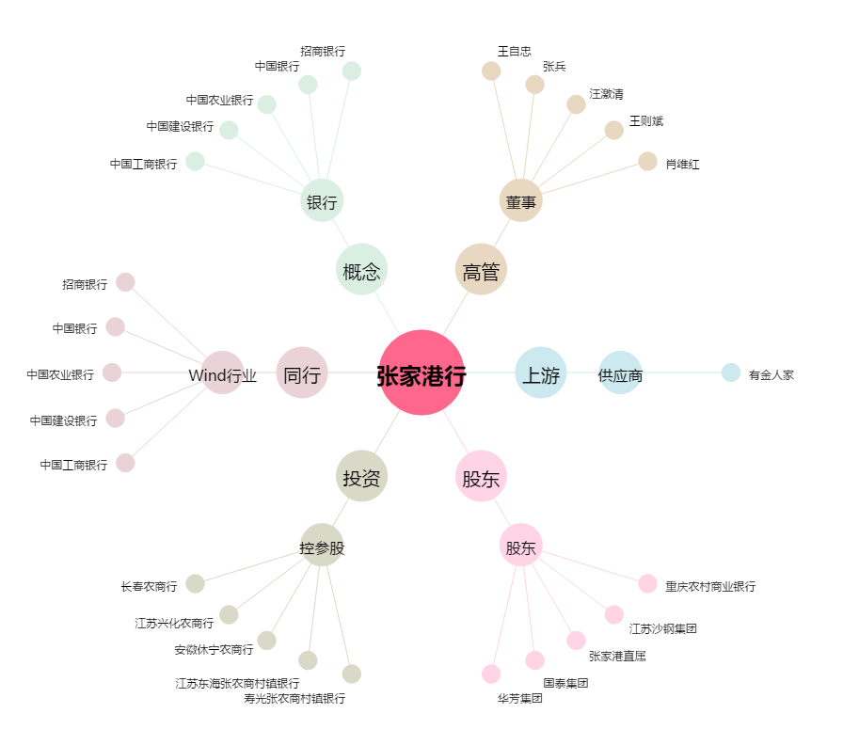
张家港行[002839.SZ] - 关系概览图

